Liên kết
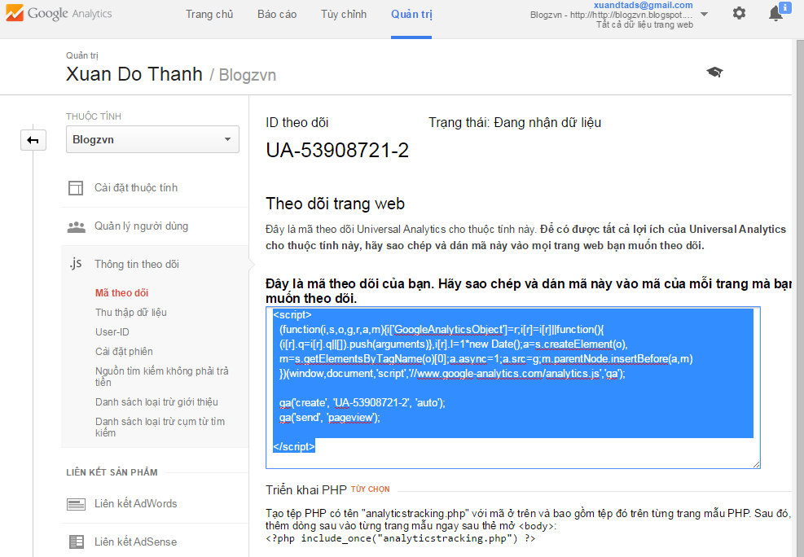
1 | Truy cập https://www.google.com/analytics, đăng nhập bằng tài khoản Google
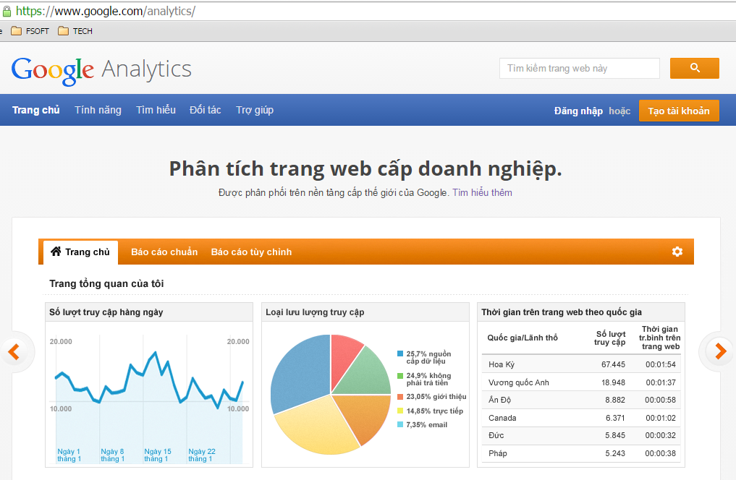

2 | Giao diện chính
 | 2.1 Tab Quản trị
 | 2.1.1 Thêm tài khoản mới
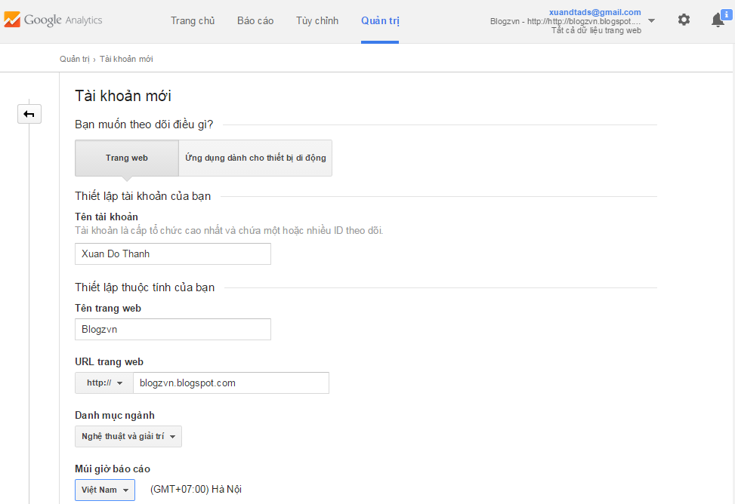
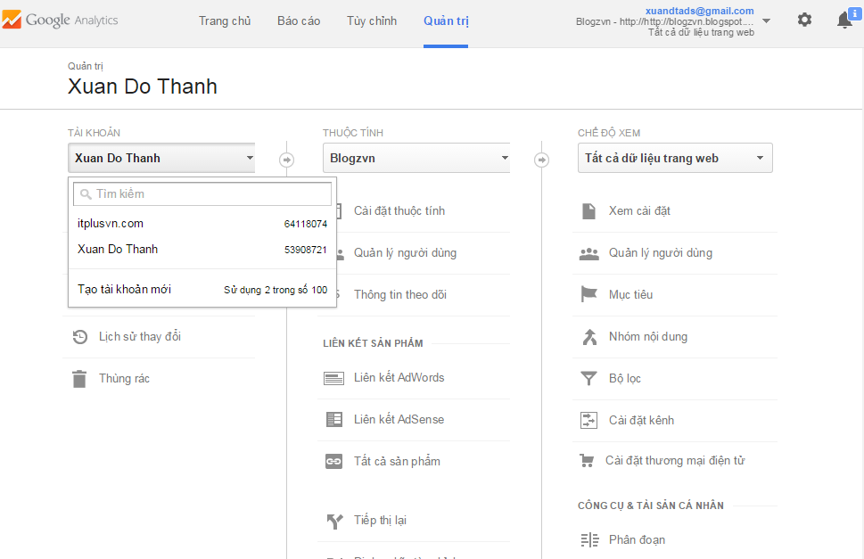

 | 2.1.2 Thêm thuộc tính mới
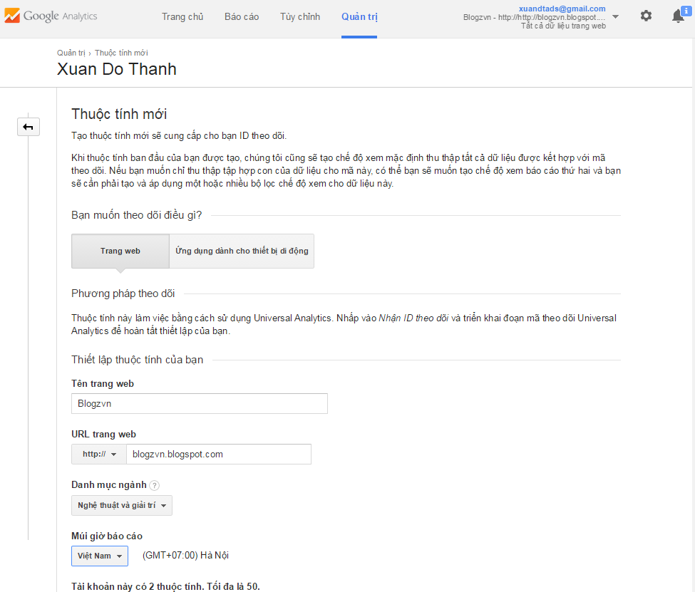
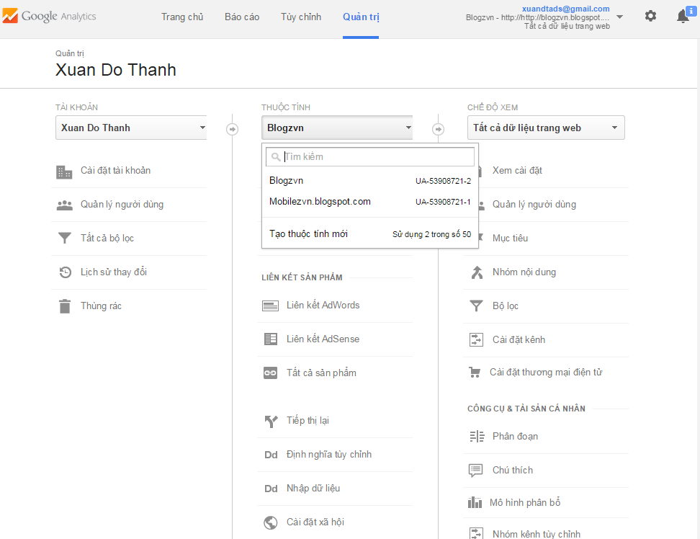

 | 2.1.3 Thêm chế độ xem báo cáo mới
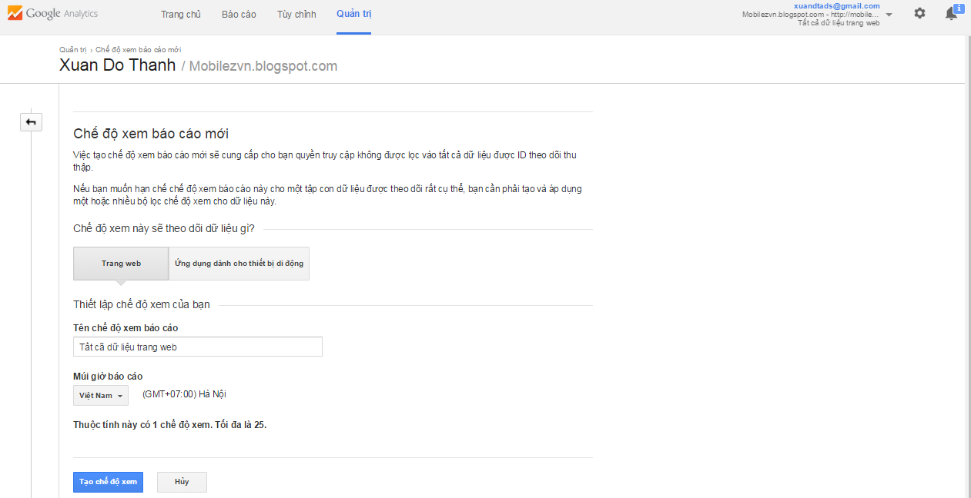
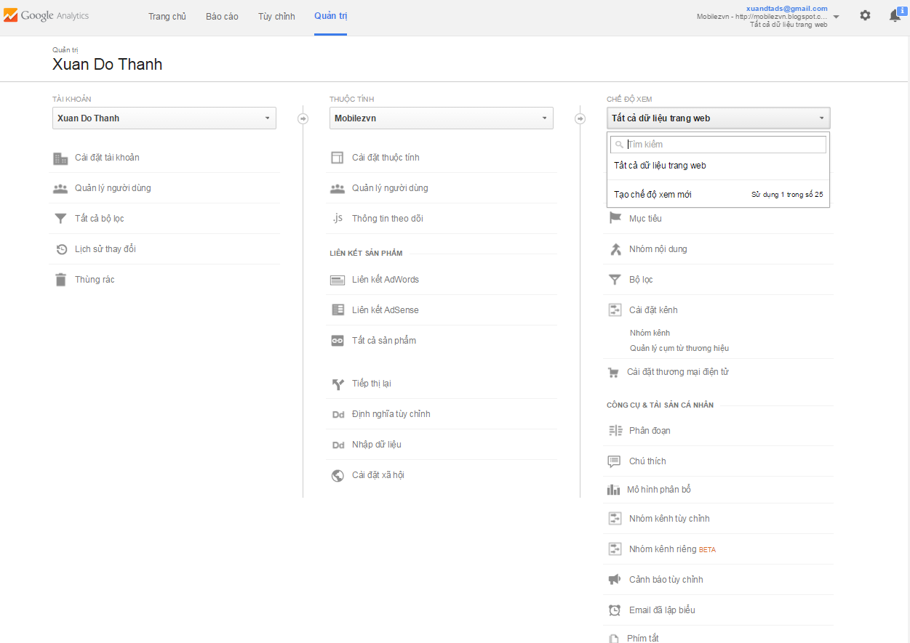

 | 2.1.4 Lấy mã liên kết, dán trước thẻ body của website cần theo dõi

Báo cáo
1 | Tab báo cáo

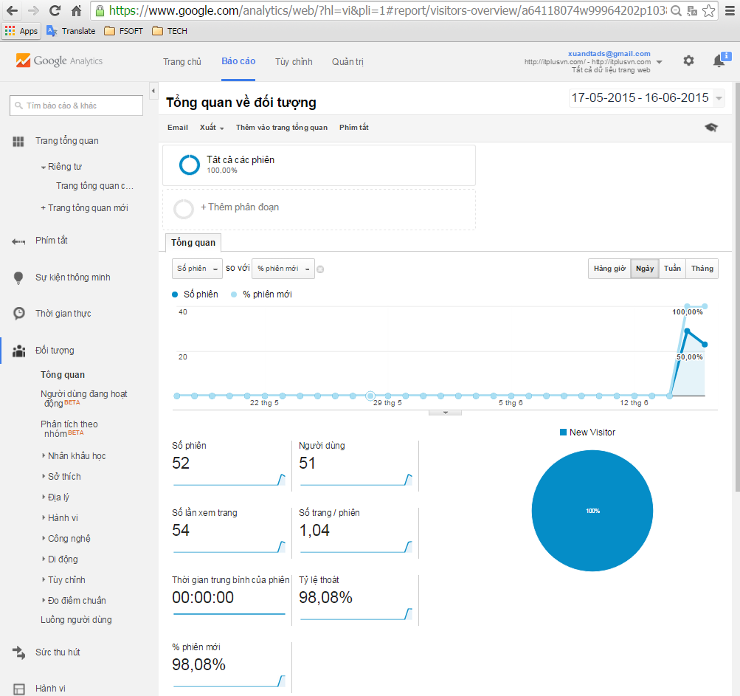
1.1 | Tổng quan >> Báo cáo tổng quan
 |  | Kiểu: |  | Hàng giờ, ngày, tuần hay tháng
 |  | Tất cã số phiên: |  | Số phiên đã có
 |  | Số người dùng
 |  | Số lần xem trang
 |  | Thời gian trung bình của phiên
 |  | Tỉ lệ thoát
 |  | Tỉ lệ quay lại trang
 |  | Phiên mới
 |  | …

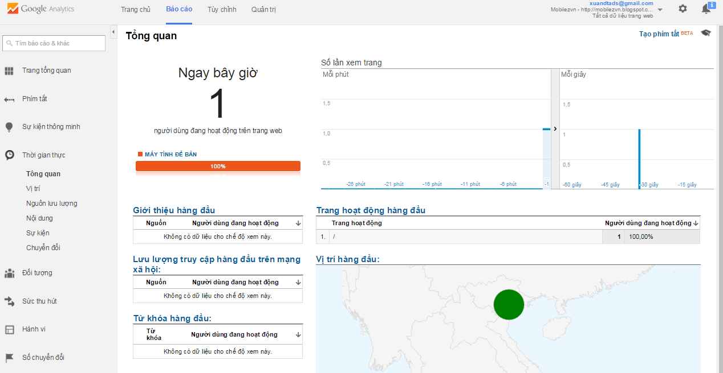
1.2 | Báo cáo thời gian thực
 |  | Số người đang hoạt động
 |  | Thiết bị đang truy cập
 |  | Báo cáo các trang web được hoạt động ()
 |  | Nguồn giới thiệu
 |  | Lưu lượng truy cập trên mạng xã hội
 |  | Từ khóa hàng đầu
 |  | Vị trí người dùng
 |  | …

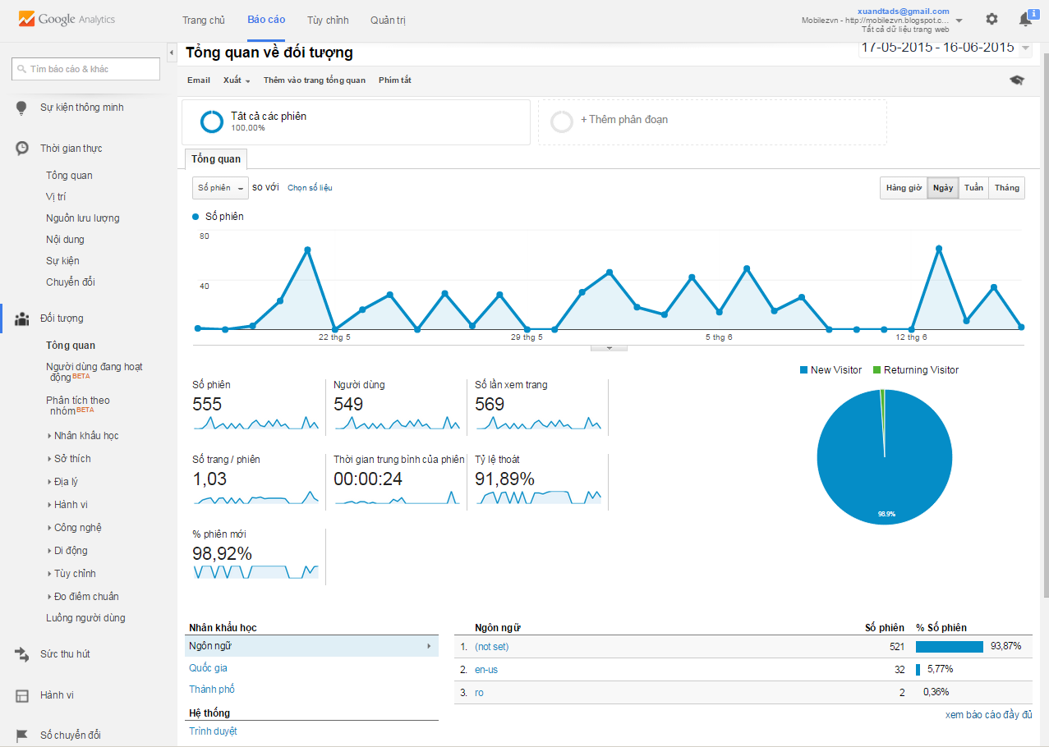
1.3 | Đối tượng
 | Báo cáo với các tiêu chí
 |  | Người dùng đang hoạt động
 |  | Phân tích theo nhóm
 |  |  | Nhân khẩu học. Độ tuổi + giới tính
 |  |  | Sở thích
 |  |  | Địa lý: Ngôn ngữ + vị trí
 |  |  | Hành vi người dùng: |  | Khách mới so với khách cũ
 |  |  |  |  | Tần xuất + truy cập gần đây
 |  |  |  |  | Mức độ tương tác

 |  |  | Công nghệ: |  | Trình duyệt HDH
 |  |  |  |  | Network
 |  |  | Di động >> thiết bị truy cập

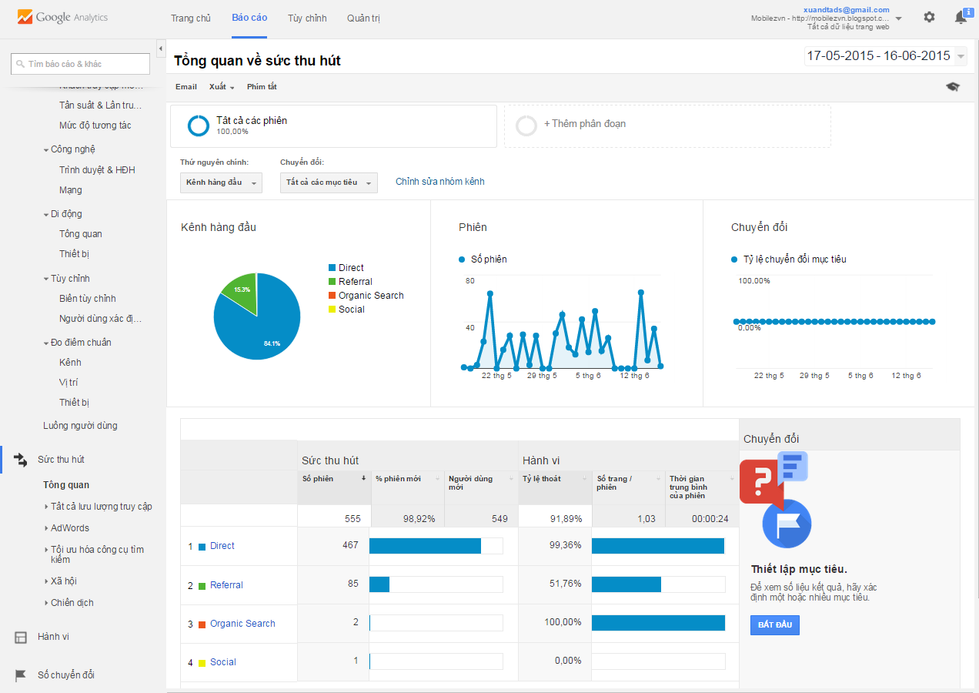
1.4 | Sức thu hút
 |  | Adword
 |  | Tối ưu hóa công cụ tìm kiếm
 |  | Thông qua mạng xã hội
 |  | Thông qua chiến dịch

1.5 | Hành vi người dùng
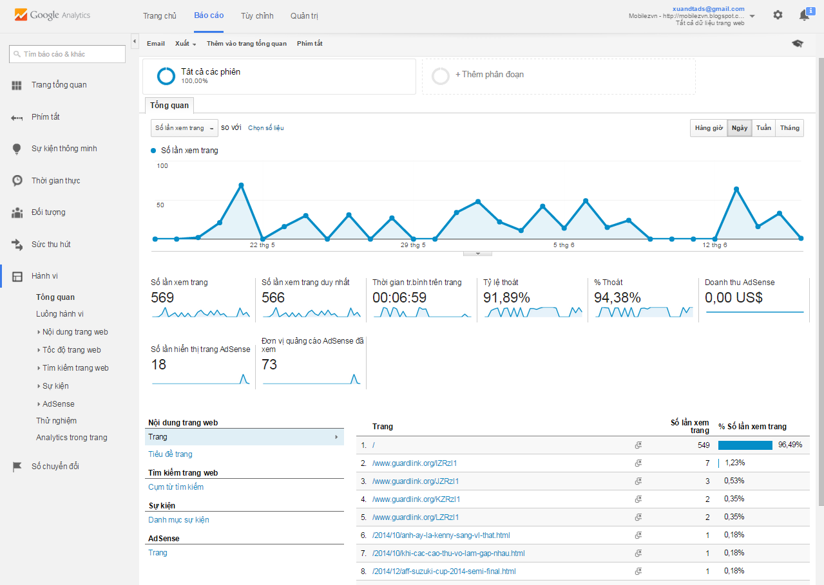
 |  | Luồng hành vi
 |  |  | Nội dung trang web
 |  |  | Tốc độ tìm kiếm trang web
 |  |  | Tìm kiếm trang web
 |  |  | Sự kiện
 |  |  | Adsense

